Tabela Bonita
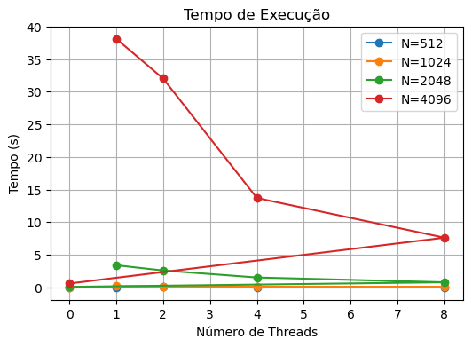
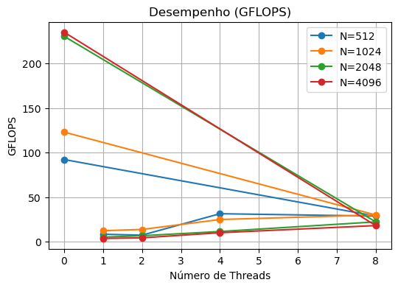
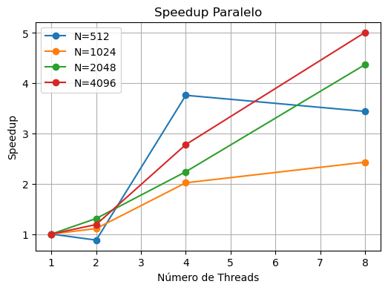
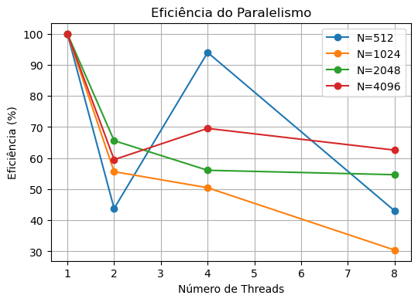
N | Métrica | 0 | 1 | 2 | 4 | 8
512 | Tempo (s) | 0.002914 | 0.032195 | 0.036759 | 0.008563 | 0.009352
512 | GFLOPS | 92.118 | 8.338 | 7.303 | 31.348 | 28.704
512 | Speedup |  | 1 | 0.88 | 3.76 | 3.44
512 | Eficiência (%) |  | 100 | 43.79 | 93.99 | 43.03
1024 | Tempo (s) | 0.017477 | 0.17456 | 0.156903 | 0.086464 | 0.071731
1024 | GFLOPS | 122.873 | 12.302 | 13.687 | 24.837 | 29.938
1024 | Speedup |  | 1 | 1.11 | 2.02 | 2.43
1024 | Eficiência (%) |  | 100 | 55.63 | 50.47 | 30.42
2048 | Tempo (s) | 0.074605 | 3.384552 | 2.579172 | 1.508755 | 0.774031
2048 | GFLOPS | 230.277 | 5.076 | 6.661 | 11.387 | 22.195
2048 | Speedup |  | 1 | 1.31 | 2.24 | 4.37
2048 | Eficiência (%) |  | 100 | 65.61 | 56.08 | 54.66
4096 | Tempo (s) | 0.58507 | 38.10848 | 32.018553 | 13.69717 | 7.613065
4096 | GFLOPS | 234.91 | 3.607 | 4.292 | 10.034 | 18.053
4096 | Speedup |  | 1 | 1.19 | 2.78 | 5.01
4096 | Eficiência (%) |  | 100 | 59.51 | 69.56 | 62.57

